Hoja1
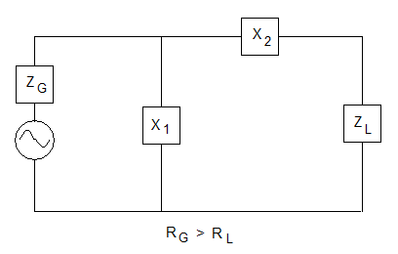
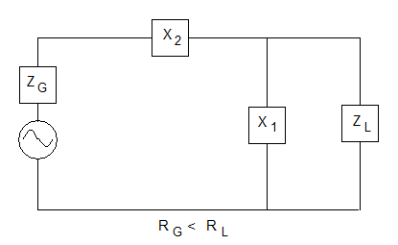
Electromagnetics Waves & Antennas S.J Orfanidis pag 389

 | ADAPTADOR EN "L"

 | DATOS |  |  | RESULTADOS

 | Generador |  |  | Q | X1 |  |  |  |  |  | X2
 | Rg | Xg | Zg | 3.000166662 | 16.723148122 | W | = | 0.19 | m | H | 10.99916669 | W | = | 0.12 | m | H
 | 50 | 0.5 | 50.002499938 |  | -16.612037011 | W | = | 674.70 | r | F | 41.00083331 | W | = | 0.46 | m | H

 | Carga |  |  | Los valores de X1 y X2 se emplearán emparejándolos según sus colores. Valores en rojo o azul. X1 siempre es la reactancia en paralelo, y X2, la reactancia en serie.
 | Rl | Xl | Zl
 | 5 | -26 | 26.47640459
 |  |  |  | EN ESTE CASO,
 | Frec (MHz) | 14.2 |  | Se empleará el montaje de la disposición A (Rg>RL)

 | DISPOSICION "A" |  |  |  | DISPOSICION "B"

